Resumen de ajuste
Resumen de ajuste por lotes: Personal de Limpieza Generado por: Hery Fecha: domingo, 2 de abril de 2023 19:28:55

Nombre | Sexo | Edad | NivelDe_Estudios | Tamano_Empresa | Sueldo | Años_Trabajados | Año_Recoleccion
Rango | 3-Ocupacion91!A1:A835 | 3-Ocupacion91!B1:B835 | 3-Ocupacion91!C1:C835 | 3-Ocupacion91!D1:D835 | 3-Ocupacion91!E1:E835 | 3-Ocupacion91!F1:F835 | 3-Ocupacion91!G1:G835
Mejor ajuste (ordenado por AIC) | RiskWeibull(14.156;1.9849) | RiskInvgauss(36.266;193.789) | RiskTriang(0;0;5.3274) | RiskPearson5(1.6164;2.2983) | RiskPearson6(2.7097;14.739;6191.1) | RiskExpon(7.5731) | RiskLognorm(2019.9;0.99579)
Función | #NAME? | #NAME? | #NAME? | #NAME? | #NAME? | #NAME? | #NAME?
AIC | -221.3 | 6752.0507 | 2601.6634 | 3292.8692 | 13255.6358 | 5047.0509 | 2363.7663
Mínimo | 0 | 0 | 0 | 0 | 0 | 0 | 0
Máximo | +∞ | +∞ | 5.327391 | +∞ | +∞ | +∞ | +∞
Media | 1.913146 | 36.26619 | 1.775797 | 3.728356 | 1221.038 | 7.573141 | 2019.909
Moda | 1.974626 | 27.48755 | 0 | 0.878411 | 672.53 | 0 | 2019.908
Mediana | 1.934142 | 33.19957 | 1.560357 | 1.770577 | 1024.951 | 5.249302 | 2019.909
Desv. estándar | 0.165387 | 15.68876 | 1.255678 | N/D | 842.873 | 7.573141 | 0.996
Gráfico

Correlación | Sexo | Edad | NivelDe_Estudios | Tamano_Empresa | Sueldo | Años_Trabajados | Año_Recoleccion
Sexo | 1.000
Edad | -0.008 | 1.000
NivelDe_Estudios | -0.085 | -0.319 | 1.000
Tamano_Empresa | -0.403 | -0.005 | 0.085 | 1.000
Sueldo | -0.284 | 0.190 | 0.175 | 0.331 | 1.000
Años_Trabajados | -0.005 | 0.497 | -0.267 | 0.064 | 0.191 | 1.000
Año_Recoleccion | -0.035 | -0.080 | 0.005 | -0.039 | -0.140 | -0.001 | 1.000

Simulación
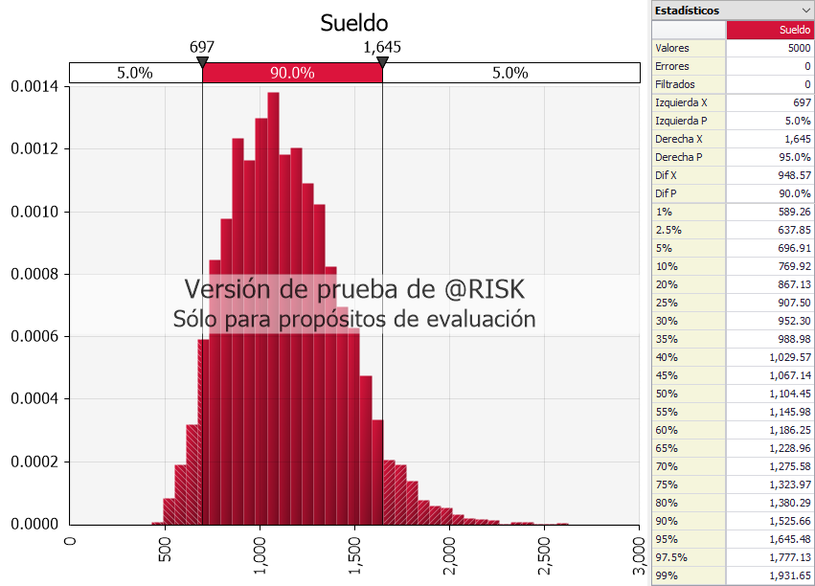
Variables | Distribuciones | Coeficientes
Sexo | #NAME? | -676.92
Edad | #NAME? | 10.92758
NivelDe_Estudios | #NAME? | 168.6257
Tamano_Empresa | #NAME? | 0.588263
Años_Trabajados | #NAME? | 5.717044
Intercepto |  | 1685.992
Sueldo | #NAME?

Media | #NAME? | Moda | #NAME? | Desviacion Estandar | #NAME?
Min | #NAME? | Max | #NAME?

